UI 흐름

스토리보드
기술표
버튼
전력
생산량
요구
전력량
환경오염도
기술포인트
주사위
던지기버튼
퀘스트 수신 메신저
턴 종료
버튼
UI on/off
BGM on/off
효과음 on/off
증기기관
전력생산량
환경단체
정치단체
환경오염도
외연 열기관으로, 수증기가 가진 열에너지를운동에너지로 전환시켜주는 기관을 뜻한다.
개 발
닫 기
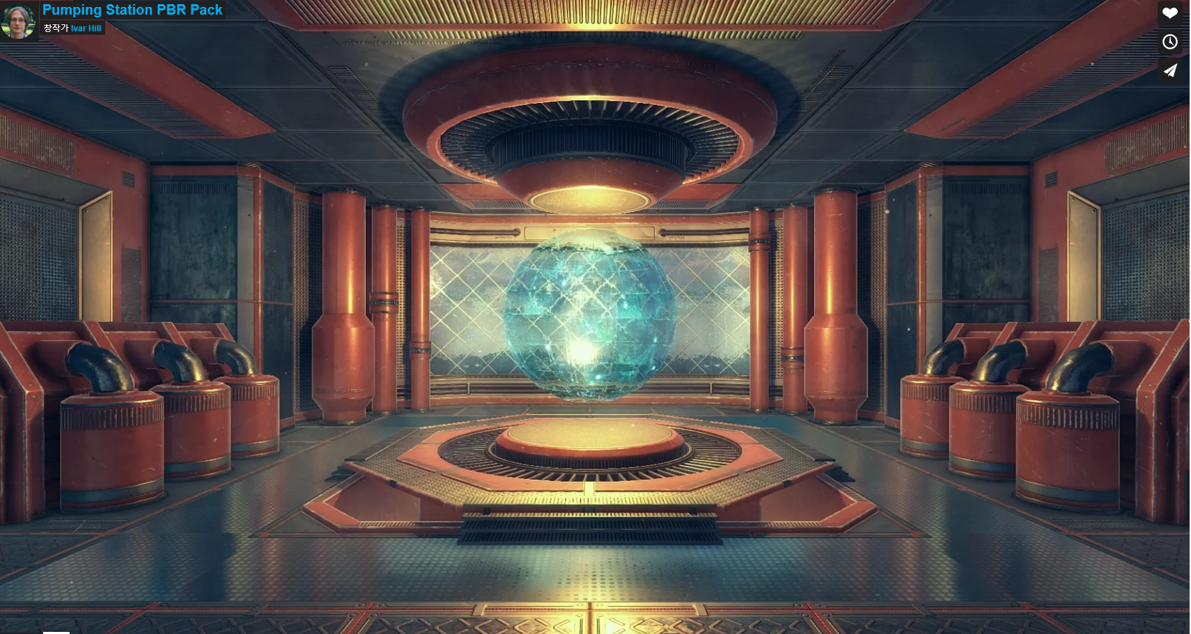
게임 제목
게임 시작
갤러리
BGM on/off
효과음 on/off
스토리보드
기술표
버튼
전력
생산량
요구
전력량
환경오염도
기술포인트
주사위
던지기버튼
퀘스트 수신 메신저
턴 종료
버튼
UI on/off
BGM on/off
효과음 on/off
스토리보드
기술표
버튼
전력
생산량
요구
전력량
환경오염도
기술포인트
1
주사위
1
던지기버튼
퀘스트 수신 메신저
턴 종료
버튼
UI on/off
BGM on/off
효과음 on/off
스토리보드
기술표
버튼
전력
생산량
요구
전력량
환경오염도
기술포인트
주사위
던지기버튼
퀘스트 수신 메신저
턴 종료
버튼
UI on/off
BGM on/off
효과음 on/off

다음 턴 진행

?
?
?
?
?
?
퀘스트 유무
id리스트에 스킬 ID 추가
NO
진행된 턴이 30턴 이상?
NO

YES
id리스트에 있는 스킬 ID
id리스트에 스킬 ID 제거
YES

스토리보드
기술표
버튼
전력
생산량
요구
전력량
환경오염도
기술포인트
주사위
던지기버튼
퀘스트 수신 메신저
턴 종료
버튼
UI on/off
BGM on/off
효과음 on/off
증기기관
전력생산량
환경단체
정치단체
환경오염도
외연 열기관으로, 수증기가 가진 열에너지를운동에너지로 전환시켜주는 기관을 뜻한다.
개 발 취 소
닫 기

긴급 퀘스트 ?
NO

YES

스토리보드
기술표
버튼
전력
생산량
요구
전력량
환경오염도
기술포인트
주사위
던지기버튼
퀘스트 수신 메신저
턴 종료
버튼
UI on/off
BGM on/off
효과음 on/off

클리어 한 엔딩
NO
흰색 : 선택 가능한 스킬
하늘색 : 이번턴에 선택한 스킬(취소가능)
짙은 파란색 : 선택 완료된 스킬

YES

일러스트
?
?
?
?
?
[ending] 테이블에 있는 데이터 개수만큼
물음표 상자
[complete_ending]에 end_id가 있을경우
?가 아닌 end_id에 해당하는 엔딩 썸네일 출력
클릭했을때 큰화면으로 엔딩 화면 다시보기
3개 단위로 횡으로 스크롤하면서 확인하기
Table : ending

스토리보드
기술표
버튼
전력
생산량
요구
전력량
환경오염도
기술포인트
3
주사위
던지기버튼
퀘스트 수신 메신저
턴 종료
버튼
UI on/off
BGM on/off
효과음 on/off
미 해결
퀘스트 유무
이미지변경
스토리보드
기술표
버튼
전력
생산량
요구
전력량
환경오염도
기술포인트
주사위
던지기버튼
퀘스트 수신 메신저
턴 종료
버튼
UI on/off
BGM on/off
효과음 on/off
환경오염도
기술포인트
메신저
남은 턴 3 클리어주사위 2
이번 턴
주사위
퀘스트 내용
해 결
3
닫 기
퀘스트 이름
퀘스트 페널티
전력생산량
환경호감도
정치호감도
환경오염도

skill_type별 발생확률에 따라 랜덤하게 1개의 긴급퀘스트 발생
스토리보드
기술표
버튼
전력
생산량
요구
전력량
환경오염도
기술포인트
0
주사위
3
던지기버튼
퀘스트 수신 메신저
턴 종료
버튼
UI on/off
BGM on/off
효과음 on/off
메신저
퀘스트 내용
퀘스트 이름
클리어 주사위
3
4
주사위 던지기
3
4
던지기
긴급퀘스트가 발생 했을 때는 다른 행동 불가

NO

YES
주사위값 일치?

테이블 포함
스토리보드
기술표
버튼
전력
생산량
요구
전력량
환경오염도
기술포인트
주사위
던지기버튼
퀘스트 수신 메신저
턴 종료
버튼
UI on/off
BGM on/off
효과음 on/off
증기기관
전력생산량
환경단체
정치단체
환경오염도
외연 열기관으로, 수증기가 가진 열에너지를운동에너지로 전환시켜주는 기관을 뜻한다.
개 발
닫 기
게임 제목
게임 시작
갤러리
BGM on/off
효과음 on/off
스토리보드
기술표
버튼
전력
생산량
요구
전력량
환경오염도
기술포인트
주사위
던지기버튼
퀘스트 수신 메신저
턴 종료
버튼
UI on/off
BGM on/off
효과음 on/off
스토리보드
기술표
버튼
전력
생산량
요구
전력량
환경오염도
기술포인트
1
주사위
1
던지기버튼
퀘스트 수신 메신저
턴 종료
버튼
UI on/off
BGM on/off
효과음 on/off
스토리보드
기술표
버튼
전력
생산량
요구
전력량
환경오염도
기술포인트
주사위
던지기버튼
퀘스트 수신 메신저
턴 종료
버튼
UI on/off
BGM on/off
효과음 on/off

다음 턴 진행

?
?
?
?
?
?
퀘스트 유무
id리스트에 스킬 ID 추가
NO
id리스트에 있는 스킬 ID

YES
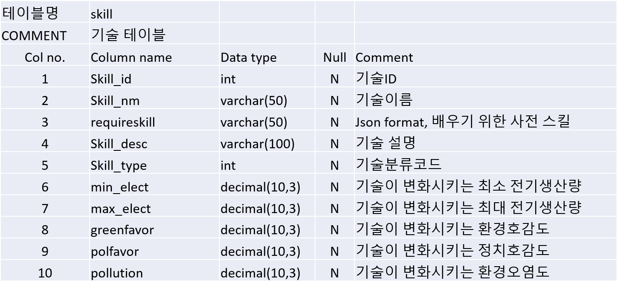
id리스트에 스킬 ID 제거

스토리보드
기술표
버튼
전력
생산량
요구
전력량
환경오염도
기술포인트
주사위
던지기버튼
퀘스트 수신 메신저
턴 종료
버튼
UI on/off
BGM on/off
효과음 on/off
증기기관
전력생산량
환경단체
정치단체
환경오염도
외연 열기관으로, 수증기가 가진 열에너지를운동에너지로 전환시켜주는 기관을 뜻한다.
개 발 취 소
닫 기

긴급 퀘스트 ?
NO
min_elect와 max_elect 사이값 랜덤으로 적용

YES

min_elect가 음수이면 아래 화살표, 양수이면 아래 화살표



클리어 한 엔딩
NO
흰색 : 선택 가능한 스킬
하늘색 : 이번턴에 선택한 스킬(취소가능)
짙은 파란색 : 선택 완료된 스킬

스토리보드
기술표
버튼
전력
생산량
요구
전력량
환경오염도
기술포인트
주사위
던지기버튼
퀘스트 수신 메신저
턴 종료
버튼
UI on/off
BGM on/off
효과음 on/off

YES

일러스트
?
?
?
?
?
[ending] 테이블에 있는 데이터 개수만큼
물음표 상자
[complete_ending]에 end_id가 있을경우
?가 아닌 end_id에 해당하는 엔딩 썸네일 출력
클릭했을때 큰화면으로 엔딩 화면 다시보기
3개 단위로 횡으로 스크롤하면서 확인하기
Table : ending

스토리보드
기술표
버튼
전력
생산량
요구
전력량
환경오염도
기술포인트
3
주사위
던지기버튼
퀘스트 수신 메신저
턴 종료
버튼
UI on/off
BGM on/off
효과음 on/off
미 해결
퀘스트 유무
이미지변경
스토리보드
기술표
버튼
전력
생산량
요구
전력량
환경오염도
기술포인트
주사위
던지기버튼
퀘스트 수신 메신저
턴 종료
버튼
UI on/off
BGM on/off
효과음 on/off
환경오염도
기술포인트
메신저
남은 턴 3 클리어주사위 2
이번 턴
주사위
퀘스트 내용
해 결
3
닫 기
퀘스트 이름
퀘스트 페널티
전력생산량
환경호감도
정치호감도
환경오염도

skill_type별 발생확률에 따라 랜덤하게 1개의 긴급퀘스트 발생
스토리보드
기술표
버튼
전력
생산량
요구
전력량
환경오염도
기술포인트
0
주사위
3
던지기버튼
퀘스트 수신 메신저
턴 종료
버튼
UI on/off
BGM on/off
효과음 on/off
메신저
퀘스트 내용
퀘스트 이름
클리어 주사위
3
4
주사위 던지기
3
4
던지기
긴급퀘스트가 발생 했을 때는 다른 행동 불가

주사위값 일치?
YES
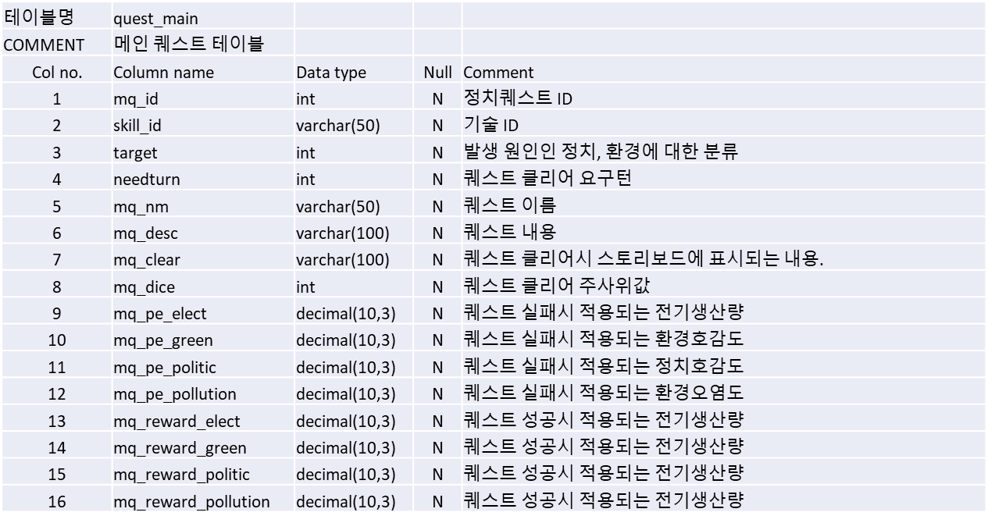

남은턴이 0?

YES

